2019_07_data
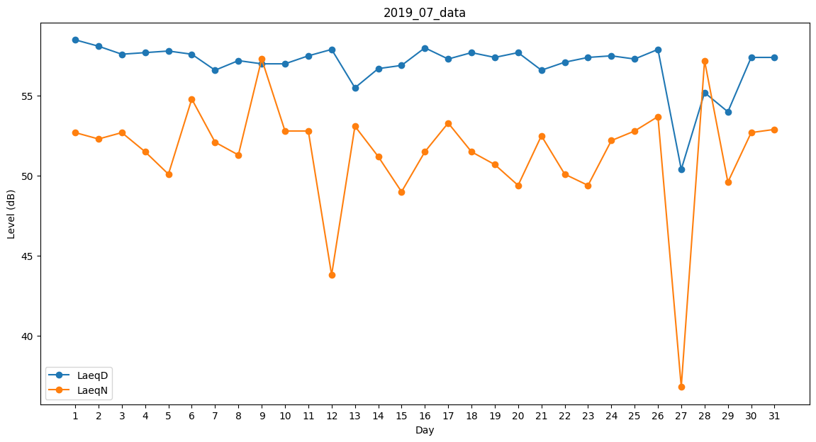
Day | LaeqD | LaeqN
1 | 58.5 | 52.7
2 | 58.1 | 52.3
3 | 57.6 | 52.7
4 | 57.7 | 51.5
5 | 57.8 | 50.1
6 | 57.6 | 54.8
7 | 56.6 | 52.1
8 | 57.2 | 51.3
9 | 57 | 57.3
10 | 57 | 52.8
11 | 57.5 | 52.8
12 | 57.9 | 43.8
13 | 55.5 | 53.1
14 | 56.7 | 51.2
15 | 56.9 | 49
16 | 58 | 51.5
17 | 57.3 | 53.3
18 | 57.7 | 51.5
19 | 57.4 | 50.7
20 | 57.7 | 49.4
21 | 56.6 | 52.5
22 | 57.1 | 50.1
23 | 57.4 | 49.4
24 | 57.5 | 52.2
25 | 57.3 | 52.8
26 | 57.9 | 53.7
27 | 50.4 | 36.8
28 | 55.2 | 57.2
29 | 54 | 49.6
30 | 57.4 | 52.7
31 | 57.4 | 52.9

